Fig.S1.4model
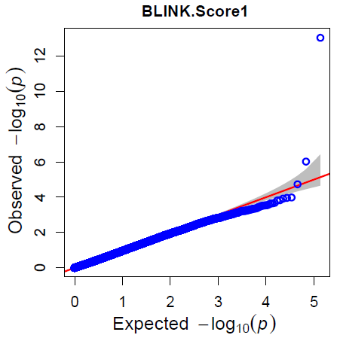
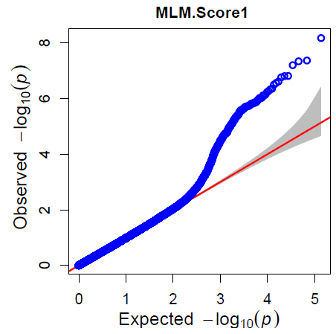
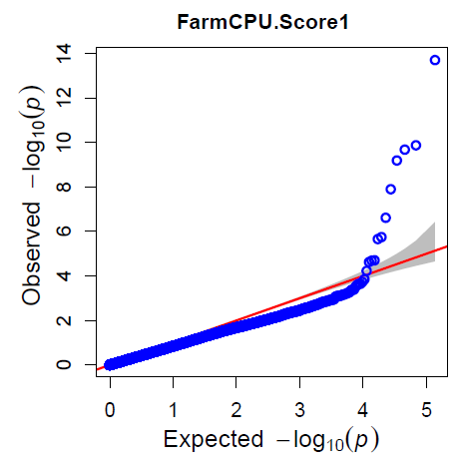
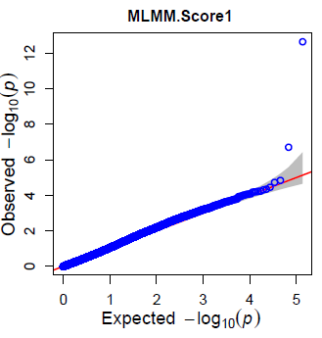
Supplementary Fig. S1. Distribution of Manhattan plot (left) and QQ-plot (right) of GWAS for ToBRFV resistance based on BLINK, MLM, FarmCPU, and MLMM in GAPIT 3. For the Manhattan plot, the x-axis presents the tomato 12 chromosomes and the y-axis for the LOD (-log(P-value)) value. For the QQ-plot, the x-axis presents LOD (-log(P-value)) value and y-axis for expected LOD (-log(P-value)) value

Fig.S2_tassel
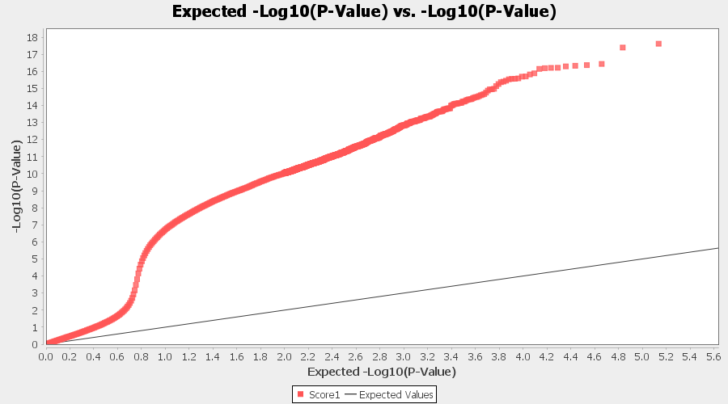
Supplementary Fig. S2. Distribution of Manhattan plot (left) and QQ-plot (right) of GWAS for ToBRFV resistance based on SMR, GLM, and MLM in TASSEL 5. For the Manhattan plot, the x-axis presents the tomato 12 chromosomes and the y-axis for the LOD (-log(P-value)) value. For the QQ-plot, the x-axis presents LOD (-log(P-value)) value and y-axis for expected LOD (-log(P-value)) value.
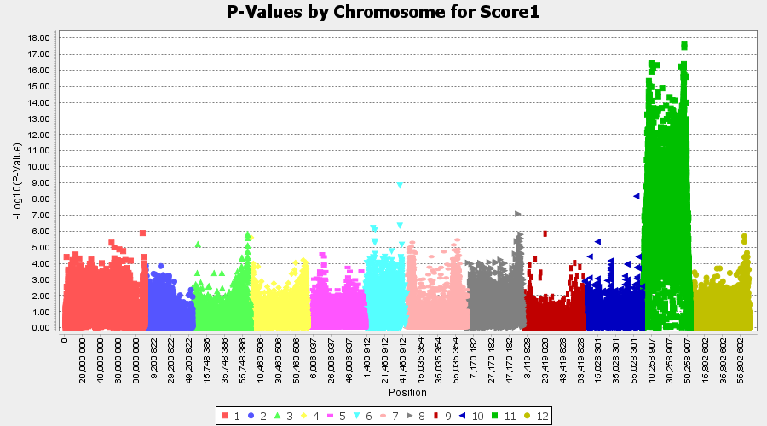

 | SMR

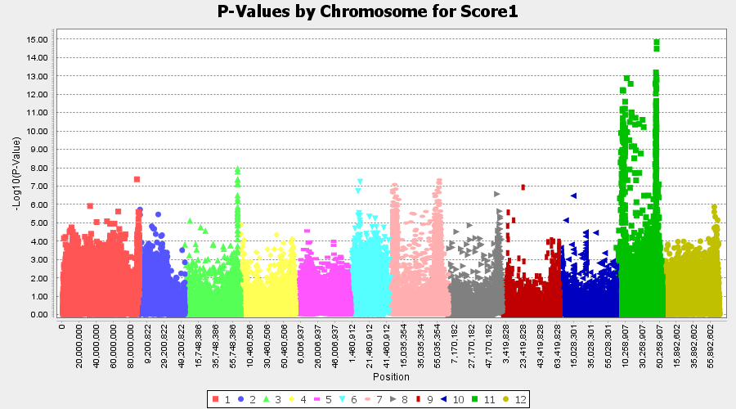
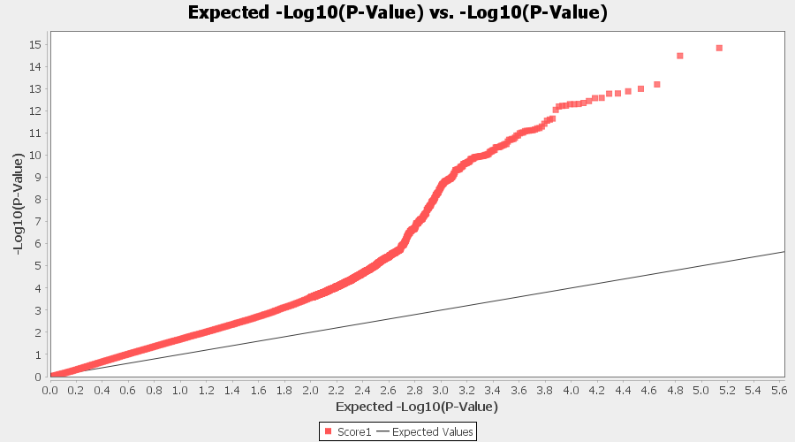

 | GLM

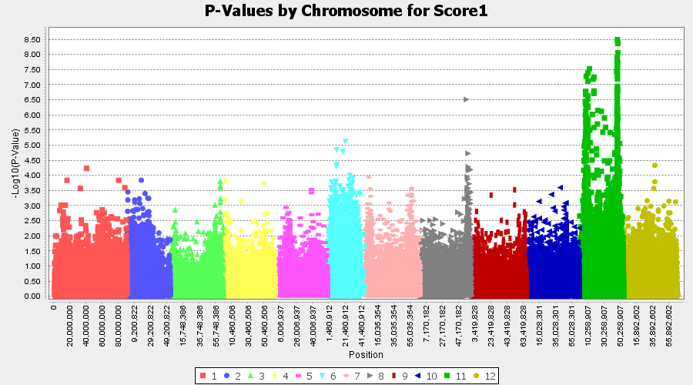
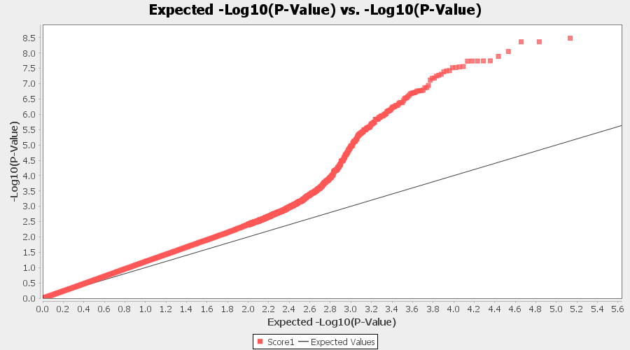

 | MLM

Fig.S3_F2_BIN
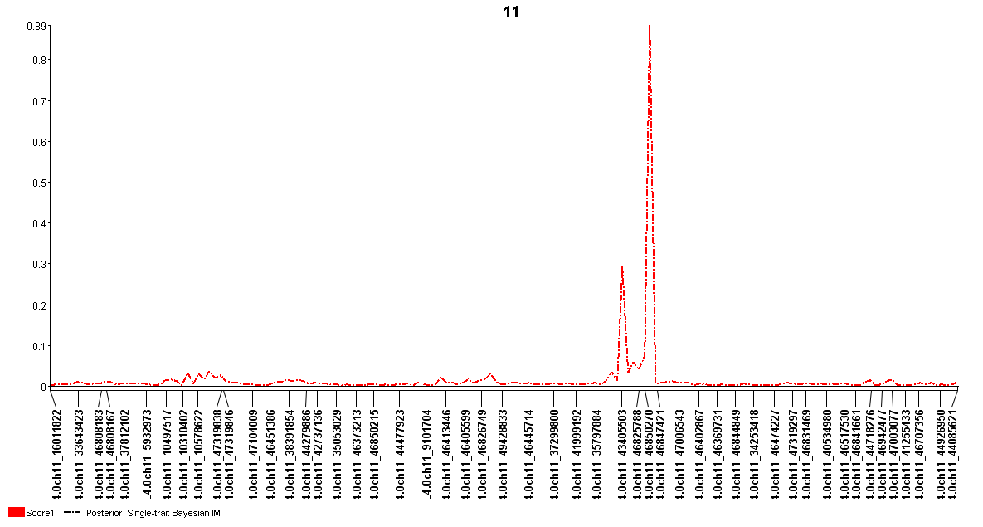
Supplementary Figure S3. The genetic map at the QTL region with the viewable SNPs on chromosome 11 created by single-trait Bayesian interval mapping (BIM) for ToBRFV resistance. The x-axis presents genetic map with SNP markers and y-axis presents LOD value.

Table.S1
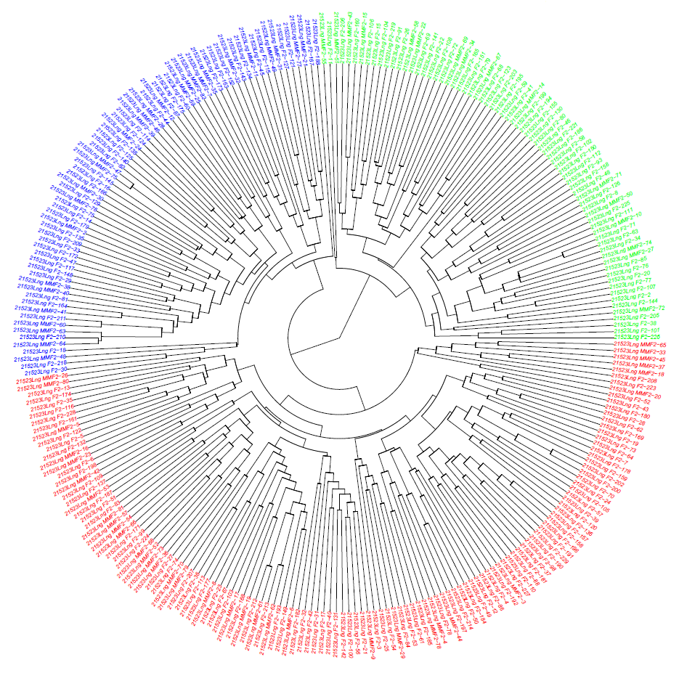
Supplementary Table S1a. Information on two F₂ populations (F₂.MU and F₂.UU), including tomato brown rugose fruit virus (ToBRFV) disease severity index (DSI) and classification into three sub-populations (clusters). |  |  |  |  | Table S1b. The number and percentage of each of the three clusters (Q1, Q, and Q3) across three populations (F2.MU, F2.UU, and F2.combined) |  |  |  | Table S1c Fig. Phylogenetic tree of 274 individuals from two F₂ populations, grouped into three sub-populations using the neighbor-joining (NJ) method implemented in GAPIT3, based on PCA with three principal components (PCA = 3). Individual sample details are provided in Table S1a.
Plant_ID | F2_population | Plant_Individual_No. | DSI | 3-cluster | Cluster | F2.MU | F2.UU | all
21523Lng_MMF2-7 | F2.MU | 7 | 1 | Q1 | Q1 | 28 | 43 | 71
21523Lng_MMF2-11 | F2.MU | 11 | 1 | Q1 | Q2 | 35 | 96 | 131
21523Lng_MMF2-12 | F2.MU | 12 | 1 | Q1 | Q3 | 16 | 56 | 72
21523Lng_MMF2-21 | F2.MU | 21 | 1 | Q1 | all | 79 | 195 | 274
21523Lng_MMF2-24 | F2.MU | 24 | 1 | Q1 | each F2% | F2.MU | F2.UU | all
21523Lng_MMF2-25 | F2.MU | 25 | 1 | Q1 | Q1 | 35.4 | 22.1 | 25.9
21523Lng_MMF2-28 | F2.MU | 28 | 1 | Q1 | Q2 | 44.3 | 49.2 | 47.8
21523Lng_MMF2-30 | F2.MU | 30 | 1 | Q1 | Q3 | 20.3 | 28.7 | 26.3
21523Lng_MMF2-31 | F2.MU | 31 | 1 | Q1 | all | 100 | 100 | 100
21523Lng_MMF2-32 | F2.MU | 32 | 1 | Q1 | each Q% | F2.MU | F2.UU | all
21523Lng_MMF2-35 | F2.MU | 35 | 1 | Q1 | Q1 | 39.4 | 60.6 | 100
21523Lng_MMF2-38 | F2.MU | 38 | 1 | Q1 | Q2 | 26.7 | 73.3 | 100
21523Lng_MMF2-40 | F2.MU | 40 | 1 | Q1 | Q3 | 22.2 | 77.8 | 100
21523Lng_MMF2-41 | F2.MU | 41 | 1 | Q1
21523Lng_MMF2-48 | F2.MU | 48 | 1 | Q1
21523Lng_MMF2-59 | F2.MU | 59 | 1 | Q1
21523Lng_MMF2-60 | F2.MU | 60 | 1 | Q1
21523Lng_MMF2-63 | F2.MU | 63 | 1 | Q1
21523Lng_MMF2-39 | F2.MU | 39 | 5 | Q1
21523Lng_MMF2-46 | F2.MU | 46 | 5 | Q1
21523Lng_MMF2-47 | F2.MU | 47 | 5 | Q1
21523Lng_MMF2-49 | F2.MU | 49 | 5 | Q1
21523Lng_MMF2-64 | F2.MU | 64 | 5 | Q1
21523Lng_MMF2-75 | F2.MU | 75 | 5 | Q1
21523Lng_MMF2-77 | F2.MU | 77 | 5 | Q1
21523Lng_MMF2-82 | F2.MU | 82 | 5 | Q1
21523Lng_MMF2-2 | F2.MU | 2 | 9 | Q1
21523Lng_MMF2-76 | F2.MU | 76 | 9 | Q1
21523Lng_MMF2-57 | F2.MU | 57 | 1 | Q2
21523Lng_MMF2-26 | F2.MU | 26 | 5 | Q2
21523Lng_MMF2-29 | F2.MU | 29 | 5 | Q2
21523Lng_MMF2-3 | F2.MU | 3 | 9 | Q2
21523Lng_MMF2-4 | F2.MU | 4 | 9 | Q2
21523Lng_MMF2-5 | F2.MU | 5 | 9 | Q2
21523Lng_MMF2-6 | F2.MU | 6 | 9 | Q2
21523Lng_MMF2-8 | F2.MU | 8 | 9 | Q2
21523Lng_MMF2-9 | F2.MU | 9 | 9 | Q2
21523Lng_MMF2-16 | F2.MU | 16 | 9 | Q2
21523Lng_MMF2-17 | F2.MU | 17 | 9 | Q2
21523Lng_MMF2-18 | F2.MU | 18 | 9 | Q2
21523Lng_MMF2-19 | F2.MU | 19 | 9 | Q2
21523Lng_MMF2-20 | F2.MU | 20 | 9 | Q2
21523Lng_MMF2-23 | F2.MU | 23 | 9 | Q2
21523Lng_MMF2-33 | F2.MU | 33 | 9 | Q2
21523Lng_MMF2-36 | F2.MU | 36 | 9 | Q2
21523Lng_MMF2-37 | F2.MU | 37 | 9 | Q2
21523Lng_MMF2-42 | F2.MU | 42 | 9 | Q2
21523Lng_MMF2-44 | F2.MU | 44 | 9 | Q2
21523Lng_MMF2-45 | F2.MU | 45 | 9 | Q2
21523Lng_MMF2-52 | F2.MU | 52 | 9 | Q2
21523Lng_MMF2-53 | F2.MU | 53 | 9 | Q2
21523Lng_MMF2-54 | F2.MU | 54 | 9 | Q2
21523Lng_MMF2-61 | F2.MU | 61 | 9 | Q2
21523Lng_MMF2-62 | F2.MU | 62 | 9 | Q2
21523Lng_MMF2-65 | F2.MU | 65 | 9 | Q2
21523Lng_MMF2-66 | F2.MU | 66 | 9 | Q2
21523Lng_MMF2-68 | F2.MU | 68 | 9 | Q2
21523Lng_MMF2-70 | F2.MU | 70 | 9 | Q2
21523Lng_MMF2-73 | F2.MU | 73 | 9 | Q2
21523Lng_MMF2-78 | F2.MU | 78 | 9 | Q2
21523Lng_MMF2-79 | F2.MU | 79 | 9 | Q2
21523Lng_MMF2-80 | F2.MU | 80 | 9 | Q2
21523Lng_MMF2-81 | F2.MU | 81 | 9 | Q2
21523Lng_MMF2-69 | F2.MU | 69 | 5 | Q3
21523Lng_MMF2-10 | F2.MU | 10 | 9 | Q3
21523Lng_MMF2-14 | F2.MU | 14 | 9 | Q3
21523Lng_MMF2-15 | F2.MU | 15 | 9 | Q3
21523Lng_MMF2-22 | F2.MU | 22 | 9 | Q3
21523Lng_MMF2-27 | F2.MU | 27 | 9 | Q3
21523Lng_MMF2-34 | F2.MU | 34 | 9 | Q3
21523Lng_MMF2-43 | F2.MU | 43 | 9 | Q3
21523Lng_MMF2-50 | F2.MU | 50 | 9 | Q3
21523Lng_MMF2-51 | F2.MU | 51 | 9 | Q3
21523Lng_MMF2-55 | F2.MU | 55 | 9 | Q3
21523Lng_MMF2-58 | F2.MU | 58 | 9 | Q3
21523Lng_MMF2-67 | F2.MU | 67 | 9 | Q3
21523Lng_MMF2-71 | F2.MU | 71 | 9 | Q3
21523Lng_MMF2-72 | F2.MU | 72 | 9 | Q3
21523Lng_MMF2-74 | F2.MU | 74 | 9 | Q3
21523Lng_F2-16 | F2.UU | 16 | 1 | Q1
21523Lng_F2-18 | F2.UU | 18 | 1 | Q1
21523Lng_F2-29 | F2.UU | 29 | 1 | Q1
21523Lng_F2-33 | F2.UU | 33 | 1 | Q1
21523Lng_F2-60 | F2.UU | 60 | 1 | Q1
21523Lng_F2-81 | F2.UU | 81 | 1 | Q1
21523Lng_F2-87 | F2.UU | 87 | 1 | Q1
21523Lng_F2-115 | F2.UU | 115 | 1 | Q1
21523Lng_F2-117 | F2.UU | 117 | 1 | Q1
21523Lng_F2-121 | F2.UU | 121 | 1 | Q1
21523Lng_F2-124 | F2.UU | 124 | 1 | Q1
21523Lng_F2-125 | F2.UU | 125 | 1 | Q1
21523Lng_F2-129 | F2.UU | 129 | 1 | Q1
21523Lng_F2-135 | F2.UU | 135 | 1 | Q1
21523Lng_F2-145 | F2.UU | 145 | 1 | Q1
21523Lng_F2-148 | F2.UU | 148 | 1 | Q1
21523Lng_F2-175 | F2.UU | 175 | 1 | Q1
21523Lng_F2-209 | F2.UU | 209 | 1 | Q1
21523Lng_F2-14 | F2.UU | 14 | 5 | Q1
21523Lng_F2-30 | F2.UU | 30 | 5 | Q1
21523Lng_F2-45 | F2.UU | 45 | 5 | Q1
21523Lng_F2-47 | F2.UU | 47 | 5 | Q1
21523Lng_F2-75 | F2.UU | 75 | 5 | Q1
21523Lng_F2-82 | F2.UU | 82 | 5 | Q1
21523Lng_F2-114 | F2.UU | 114 | 5 | Q1
21523Lng_F2-127 | F2.UU | 127 | 5 | Q1
21523Lng_F2-134 | F2.UU | 134 | 5 | Q1
21523Lng_F2-138 | F2.UU | 138 | 5 | Q1
21523Lng_F2-140 | F2.UU | 140 | 5 | Q1
21523Lng_F2-143 | F2.UU | 143 | 5 | Q1
21523Lng_F2-163 | F2.UU | 163 | 5 | Q1
21523Lng_F2-164 | F2.UU | 164 | 5 | Q1
21523Lng_F2-166 | F2.UU | 166 | 5 | Q1
21523Lng_F2-167 | F2.UU | 167 | 5 | Q1
21523Lng_F2-172 | F2.UU | 172 | 5 | Q1
21523Lng_F2-173 | F2.UU | 173 | 5 | Q1
21523Lng_F2-179 | F2.UU | 179 | 5 | Q1
21523Lng_F2-188 | F2.UU | 188 | 5 | Q1
21523Lng_F2-210 | F2.UU | 210 | 5 | Q1
21523Lng_F2-211 | F2.UU | 211 | 5 | Q1
21523Lng_F2-44 | F2.UU | 44 | 9 | Q1
21523Lng_F2-152 | F2.UU | 152 | 9 | Q1
21523Lng_F2-218 | F2.UU | 218 | 9 | Q1
21523Lng_F2-7 | F2.UU | 7 | 1 | Q2
21523Lng_F2-13 | F2.UU | 13 | 1 | Q2
21523Lng_F2-28 | F2.UU | 28 | 1 | Q2
21523Lng_F2-31 | F2.UU | 31 | 1 | Q2
21523Lng_F2-49 | F2.UU | 49 | 1 | Q2
21523Lng_F2-50 | F2.UU | 50 | 1 | Q2
21523Lng_F2-52 | F2.UU | 52 | 1 | Q2
21523Lng_F2-61 | F2.UU | 61 | 1 | Q2
21523Lng_F2-62 | F2.UU | 62 | 1 | Q2
21523Lng_F2-64 | F2.UU | 64 | 1 | Q2
21523Lng_F2-67 | F2.UU | 67 | 1 | Q2
21523Lng_F2-73 | F2.UU | 73 | 1 | Q2
21523Lng_F2-84 | F2.UU | 84 | 1 | Q2
21523Lng_F2-86 | F2.UU | 86 | 1 | Q2
21523Lng_F2-100 | F2.UU | 100 | 1 | Q2
21523Lng_F2-103 | F2.UU | 103 | 1 | Q2
21523Lng_F2-109 | F2.UU | 109 | 1 | Q2
21523Lng_F2-110 | F2.UU | 110 | 1 | Q2
21523Lng_F2-113 | F2.UU | 113 | 1 | Q2
21523Lng_F2-120 | F2.UU | 120 | 1 | Q2
21523Lng_F2-137 | F2.UU | 137 | 1 | Q2
21523Lng_F2-159 | F2.UU | 159 | 1 | Q2
21523Lng_F2-180 | F2.UU | 180 | 1 | Q2
21523Lng_F2-181 | F2.UU | 181 | 1 | Q2
21523Lng_F2-182 | F2.UU | 182 | 1 | Q2
21523Lng_F2-190 | F2.UU | 190 | 1 | Q2
21523Lng_F2-192 | F2.UU | 192 | 1 | Q2
21523Lng_F2-193 | F2.UU | 193 | 1 | Q2
21523Lng_F2-207 | F2.UU | 207 | 1 | Q2
21523Lng_F2-3 | F2.UU | 3 | 5 | Q2
21523Lng_F2-4 | F2.UU | 4 | 5 | Q2
21523Lng_F2-5 | F2.UU | 5 | 5 | Q2
21523Lng_F2-6 | F2.UU | 6 | 5 | Q2
21523Lng_F2-19 | F2.UU | 19 | 5 | Q2
21523Lng_F2-21 | F2.UU | 21 | 5 | Q2
21523Lng_F2-23 | F2.UU | 23 | 5 | Q2
21523Lng_F2-24 | F2.UU | 24 | 5 | Q2
21523Lng_F2-25 | F2.UU | 25 | 5 | Q2
21523Lng_F2-27 | F2.UU | 27 | 5 | Q2
21523Lng_F2-32 | F2.UU | 32 | 5 | Q2
21523Lng_F2-35 | F2.UU | 35 | 5 | Q2
21523Lng_F2-36 | F2.UU | 36 | 5 | Q2
21523Lng_F2-37 | F2.UU | 37 | 5 | Q2
21523Lng_F2-42 | F2.UU | 42 | 5 | Q2
21523Lng_F2-51 | F2.UU | 51 | 5 | Q2
21523Lng_F2-53 | F2.UU | 53 | 5 | Q2
21523Lng_F2-54 | F2.UU | 54 | 5 | Q2
21523Lng_F2-56 | F2.UU | 56 | 5 | Q2
21523Lng_F2-57 | F2.UU | 57 | 5 | Q2
21523Lng_F2-70 | F2.UU | 70 | 5 | Q2
21523Lng_F2-74 | F2.UU | 74 | 5 | Q2
21523Lng_F2-83 | F2.UU | 83 | 5 | Q2
21523Lng_F2-88 | F2.UU | 88 | 5 | Q2
21523Lng_F2-98 | F2.UU | 98 | 5 | Q2
21523Lng_F2-99 | F2.UU | 99 | 5 | Q2
21523Lng_F2-105 | F2.UU | 105 | 5 | Q2
21523Lng_F2-116 | F2.UU | 116 | 5 | Q2
21523Lng_F2-122 | F2.UU | 122 | 5 | Q2
21523Lng_F2-132 | F2.UU | 132 | 5 | Q2
21523Lng_F2-136 | F2.UU | 136 | 5 | Q2
21523Lng_F2-142 | F2.UU | 142 | 5 | Q2
21523Lng_F2-149 | F2.UU | 149 | 5 | Q2
21523Lng_F2-156 | F2.UU | 156 | 5 | Q2
21523Lng_F2-157 | F2.UU | 157 | 5 | Q2
21523Lng_F2-161 | F2.UU | 161 | 5 | Q2
21523Lng_F2-168 | F2.UU | 168 | 5 | Q2
21523Lng_F2-171 | F2.UU | 171 | 5 | Q2
21523Lng_F2-177 | F2.UU | 177 | 5 | Q2
21523Lng_F2-178 | F2.UU | 178 | 5 | Q2
21523Lng_F2-184 | F2.UU | 184 | 5 | Q2
21523Lng_F2-185 | F2.UU | 185 | 5 | Q2
21523Lng_F2-196 | F2.UU | 196 | 5 | Q2
21523Lng_F2-198 | F2.UU | 198 | 5 | Q2
21523Lng_F2-212 | F2.UU | 212 | 5 | Q2
21523Lng_F2-214 | F2.UU | 214 | 5 | Q2
21523Lng_F2-223 | F2.UU | 223 | 5 | Q2
21523Lng_F2-224 | F2.UU | 224 | 5 | Q2
21523Lng_F2-227 | F2.UU | 227 | 5 | Q2
21523Lng_F2-228 | F2.UU | 228 | 5 | Q2
21523Lng_F2-229 | F2.UU | 229 | 5 | Q2
21523Lng_F2-12 | F2.UU | 12 | 9 | Q2
21523Lng_F2-17 | F2.UU | 17 | 9 | Q2
21523Lng_F2-39 | F2.UU | 39 | 9 | Q2
21523Lng_F2-40 | F2.UU | 40 | 9 | Q2
21523Lng_F2-43 | F2.UU | 43 | 9 | Q2
21523Lng_F2-78 | F2.UU | 78 | 9 | Q2
21523Lng_F2-131 | F2.UU | 131 | 9 | Q2
21523Lng_F2-169 | F2.UU | 169 | 9 | Q2
21523Lng_F2-174 | F2.UU | 174 | 9 | Q2
21523Lng_F2-187 | F2.UU | 187 | 9 | Q2
21523Lng_F2-191 | F2.UU | 191 | 9 | Q2
21523Lng_F2-197 | F2.UU | 197 | 9 | Q2
21523Lng_F2-200 | F2.UU | 200 | 9 | Q2
21523Lng_F2-202 | F2.UU | 202 | 9 | Q2
21523Lng_F2-208 | F2.UU | 208 | 9 | Q2
21523Lng_F2-213 | F2.UU | 213 | 9 | Q2
21523Lng_F2-8 | F2.UU | 8 | 1 | Q3
21523Lng_F2-48 | F2.UU | 48 | 1 | Q3
21523Lng_F2-68 | F2.UU | 68 | 1 | Q3
21523Lng_F2-69 | F2.UU | 69 | 1 | Q3
21523Lng_F2-102 | F2.UU | 102 | 1 | Q3
21523Lng_F2-111 | F2.UU | 111 | 1 | Q3
21523Lng_F2-160 | F2.UU | 160 | 1 | Q3
21523Lng_F2-221 | F2.UU | 221 | 1 | Q3
21523Lng_F2-26 | F2.UU | 26 | 5 | Q3
21523Lng_F2-34 | F2.UU | 34 | 5 | Q3
21523Lng_F2-58 | F2.UU | 58 | 5 | Q3
21523Lng_F2-59 | F2.UU | 59 | 5 | Q3
21523Lng_F2-63 | F2.UU | 63 | 5 | Q3
21523Lng_F2-71 | F2.UU | 71 | 5 | Q3
21523Lng_F2-76 | F2.UU | 76 | 5 | Q3
21523Lng_F2-85 | F2.UU | 85 | 5 | Q3
21523Lng_F2-91 | F2.UU | 91 | 5 | Q3
21523Lng_F2-93 | F2.UU | 93 | 5 | Q3
21523Lng_F2-101 | F2.UU | 101 | 5 | Q3
21523Lng_F2-104 | F2.UU | 104 | 5 | Q3
21523Lng_F2-106 | F2.UU | 106 | 5 | Q3
21523Lng_F2-107 | F2.UU | 107 | 5 | Q3
21523Lng_F2-112 | F2.UU | 112 | 5 | Q3
21523Lng_F2-123 | F2.UU | 123 | 5 | Q3
21523Lng_F2-126 | F2.UU | 126 | 5 | Q3
21523Lng_F2-141 | F2.UU | 141 | 5 | Q3
21523Lng_F2-150 | F2.UU | 150 | 5 | Q3
21523Lng_F2-158 | F2.UU | 158 | 5 | Q3
21523Lng_F2-194 | F2.UU | 194 | 5 | Q3
21523Lng_F2-199 | F2.UU | 199 | 5 | Q3
21523Lng_F2-205 | F2.UU | 205 | 5 | Q3
21523Lng_F2-226 | F2.UU | 226 | 5 | Q3
21523Lng_F2-2 | F2.UU | 2 | 9 | Q3
21523Lng_F2-11 | F2.UU | 11 | 9 | Q3
21523Lng_F2-15 | F2.UU | 15 | 9 | Q3
21523Lng_F2-20 | F2.UU | 20 | 9 | Q3
21523Lng_F2-22 | F2.UU | 22 | 9 | Q3
21523Lng_F2-38 | F2.UU | 38 | 9 | Q3
21523Lng_F2-41 | F2.UU | 41 | 9 | Q3
21523Lng_F2-46 | F2.UU | 46 | 9 | Q3
21523Lng_F2-72 | F2.UU | 72 | 9 | Q3
21523Lng_F2-77 | F2.UU | 77 | 9 | Q3
21523Lng_F2-79 | F2.UU | 79 | 9 | Q3
21523Lng_F2-80 | F2.UU | 80 | 9 | Q3
21523Lng_F2-108 | F2.UU | 108 | 9 | Q3
21523Lng_F2-130 | F2.UU | 130 | 9 | Q3
21523Lng_F2-144 | F2.UU | 144 | 9 | Q3
21523Lng_F2-151 | F2.UU | 151 | 9 | Q3
21523Lng_F2-155 | F2.UU | 155 | 9 | Q3
21523Lng_F2-165 | F2.UU | 165 | 9 | Q3
21523Lng_F2-186 | F2.UU | 186 | 9 | Q3
21523Lng_F2-195 | F2.UU | 195 | 9 | Q3
21523Lng_F2-203 | F2.UU | 203 | 9 | Q3
21523Lng_F2-206 | F2.UU | 206 | 9 | Q3
21523Lng_F2-219 | F2.UU | 219 | 9 | Q3
21523Lng_F2-225 | F2.UU | 225 | 9 | Q3

 | F2.MU | F2.UU | all
Q1 | 28 | 43 | 71
Q2 | 35 | 96 | 131
Q3 | 16 | 56 | 72
all | 79 | 195 | 274
each Q% | F2.MU | F2.UU | all
Q1 | 39.436619718 | 60.563380282 | 100%
Q2 | 26.717557252 | 73.282442748 | 100%
Q3 | 22.222222222 | 77.777777778 | 100%

each F2% | F2.MU | F2.UU | all
Q1 | 35.443037975 | 22.051282051 | 25.912408759
Q2 | 44.303797468 | 49.230769231 | 47.810218978
Q3 | 20.253164557 | 28.717948718 | 26.277372263
all | 100 | 100 | 100

